Descripcion General
 |  |  | The Forest Software Co. |  |  |  | Version 1.0

 |  |  | RFC de Cambios y/o Solicitudes |  |  |  | Fecha de Creacion
 |  |  |  |  |  |  | 2020-02-14

1. Histórico de Cambios
Fecha |  | Descripcion |  | Fecha |  | Descripcion
2020-03-06 |  | Construcción Inicial
2020-03-09 |  | Remodelación de la estructura del MVC

2. Descripción del Requerimiento
Se requiere una solución para una disquera quien solicita un aplicativo mediante interfaz gráfica. Este debe generar automáticamente una cancion desde un archivo .csv proporcionado por la disquera. Marzo 9 2020 Se requiere actualizar la solución a la nueva estructura MVC

3. Requerimientos Funcionales
Item # | Descripcion |  |  | Item # | Descripcion
0 | El programa debe usar la lectura y escritura de archivos
1 | El programa debe implementar interfaz gráfica
2 | El programa debe usar las palabras del archivo proporcionado
3 | El programa debe solicitar el título de la cancion y guardar un archivo .txt con el título dado
4 | Las palabras deben ser organizadas en manera de filas y seleccionadas de manera aleatoria
5 | El programa debe formar una cancion con las palabras seleccionadas de manera aleatoria

4. Restricciones
Item # | Descripcion |  |  | Item # | Descripcion
0 | El programa debe ser escrito en lenguaje Java
1 | El programa debe ser compilado en Eclipse IDE
2 | La interfaz debe ser un JTextArea dentro de un fondo amarillo y fuentes alusivas a un LP
3 | El contenido de la letra de la cancion debe ser en Comic Sans de color blanco
4 | Debe ir un botón "Generar Disco" en fuente Baushaus 93 de color negro quien debe primero solicitar el título de la cancion y luego generar la letra

5. Aprobación del Comité
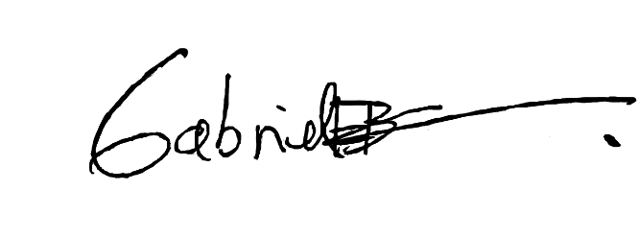 Gabriel Ernesto Blanco La Rotta C.C: 1.075.680.601 de Zipaquirá Gerente General X_____________________________

Diagramas
Inserte Aqui los diagramas necesarios

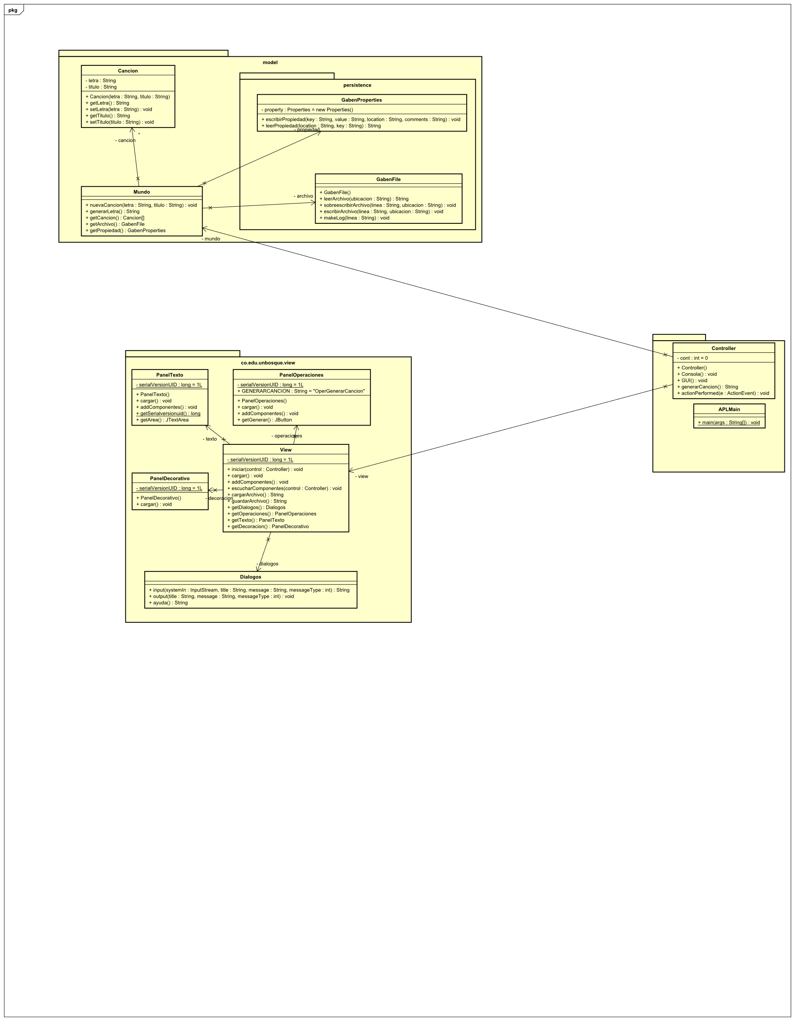



 |  | Diseño Preliminar

 | UML

